App MODELE
 |  |  | SMBA Apport en Mm3
 |  |  | sept | oct | nov | déc | janv | févr | mars | avr | mai | juin | juil | août | Total Annee
1939 | - | 40 |  |  |  |  |  |  |  |  |  |  |  |  |  | Supérficie
1940 | - | 41 |  |  |  |  |  |  |  |  |  |  |  |  |  | 2162.11
1941 | - | 42
1942 | - | 43
1943 | - | 44
1944 | - | 45
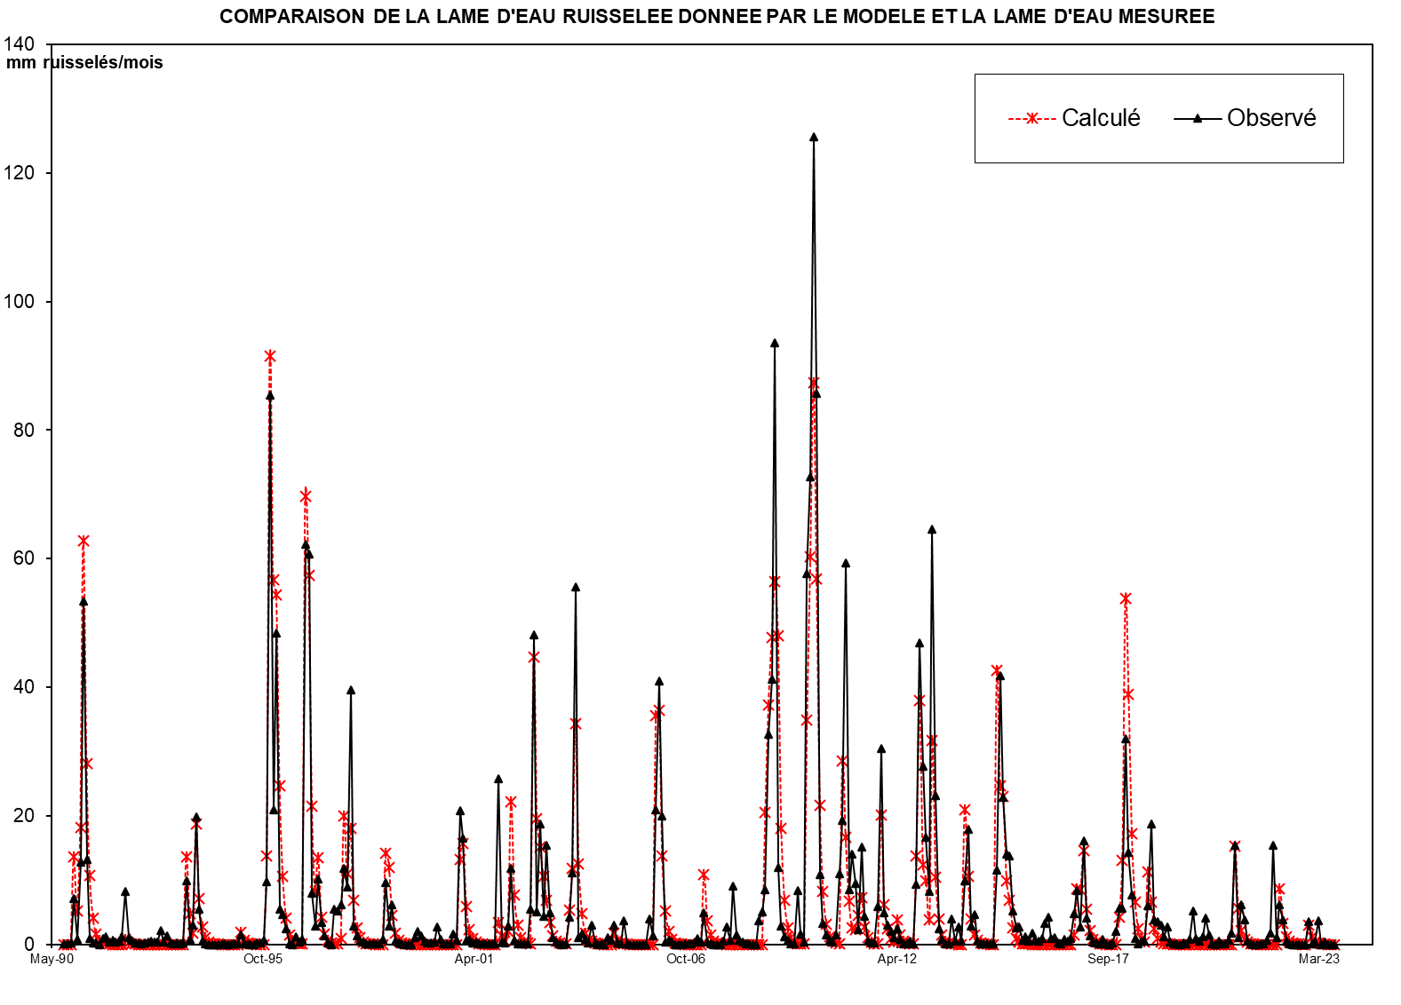
1945 | - | 46
1946 | - | 47
1947 | - | 48
1948 | - | 49
1949 | - | 50
1950 | - | 51
1951 | - | 52
1952 | - | 53
1953 | - | 54
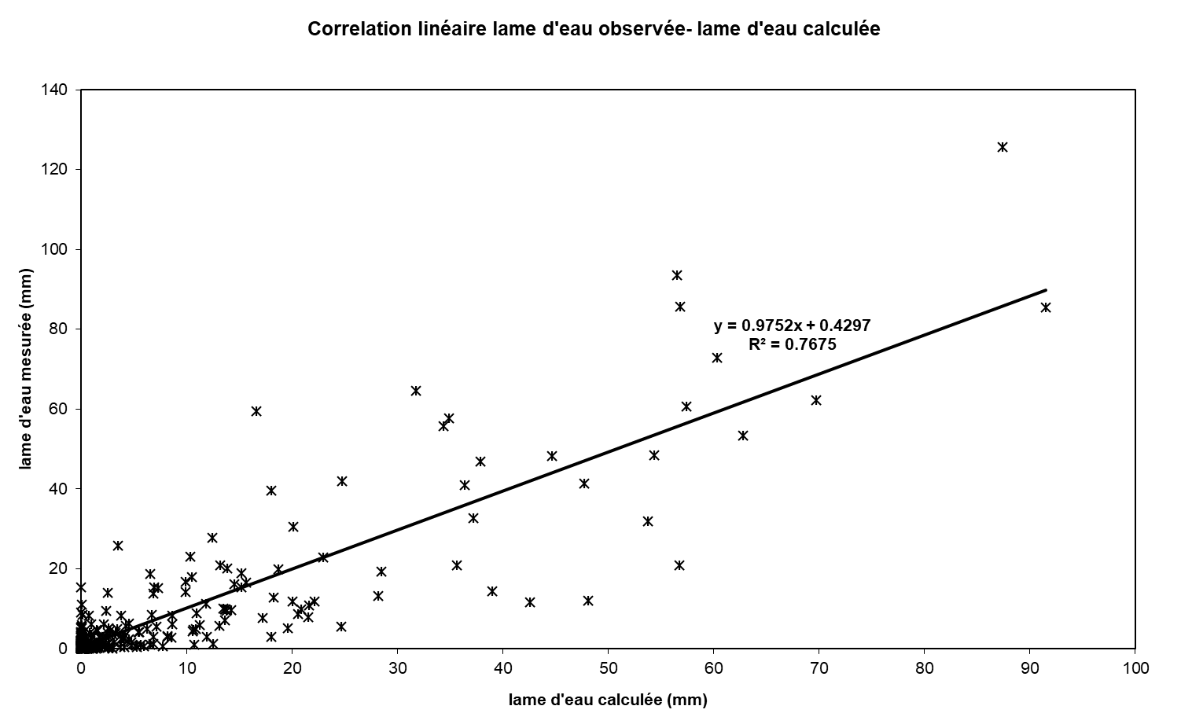
1954 | - | 55
1955 | - | 56
1956 | - | 57
1957 | - | 58
1958 | - | 59
1959 | - | 60
1960 | - | 61
1961 | - | 62
1962 | - | 63
1963 | - | 64
1964 | - | 65
1965 | - | 66
1966 | - | 67
1967 | - | 68
1968 | - | 69
1969 | - | 70
1970 | - | 71
1971 | - | 72
1972 | - | 73
1973 | - | 74
1974 | - | 75
1975 | - | 76
1976 | - | 77
1977 | - | 78
1978 | - | 79
1979 | - | 80
1980 | - | 81
1981 | - | 82
1982 | - | 83
1983 | - | 84
1984 | - | 85
1985 | - | 86
1986 | - | 87
1987 | - | 88
1988 | - | 89
1989 | - | 90
1990 | - | 91 | 0.000 | 0.000 | 2.167 | 28.523 | 3.168 | 41.431 | 145.649 | 51.551 | 17.611 | 6.692 | 2.543 | 0.966 | 300.301
1991 | - | 92 | 3.667 | 7.421 | 0.053 | 0.020 | 0.008 | 0.552 | 11.303 | 8.790 | 3.719 | 4.383 | 0.000 | 0.000 | 39.916
1992 | - | 93 | 0.000 | 0.000 | 0.000 | 0.000 | 0.000 | 0.000 | 10.190 | 1.897 | 6.351 | 0.000 | 0.000 | 0.000 | 18.438
1993 | - | 94 | 0.000 | 0.000 | 28.438 | 2.174 | 5.473 | 43.219 | 9.411 | 3.576 | 1.359 | 0.516 | 0.196 | 0.075 | 94.437
1994 | - | 95 | 0.028 | 0.011 | 0.004 | 0.002 | 0.001 | 1.476 | 2.887 | 15.770 | 0.000 | 0.635 | 0.000 | 0.000 | 20.814
1995 | - | 96 | 0.000 | 0.000 | 0.509 | 28.806 | 210.750 | 122.163 | 123.210 | 44.851 | 25.839 | 5.789 | 2.068 | 0.786 | 564.772
1996 | - | 97 | 1.651 | 0.113 | 0.187 | 156.870 | 129.099 | 40.694 | 15.464 | 30.827 | 4.982 | 0.849 | 0.322 | 0.123 | 381.180
1997 | - | 98 | 7.425 | 0.018 | 15.912 | 40.311 | 10.634 | 42.649 | 9.646 | 3.665 | 8.119 | 0.529 | 0.201 | 0.076 | 139.186
1998 | - | 99 | 0.029 | 0.011 | 0.004 | 9.524 | 24.477 | 14.997 | 7.155 | 1.464 | 0.556 | 0.211 | 0.080 | 0.031 | 58.541
1999 | - | 00 | 0.012 | 10.634 | 5.767 | 2.760 | 0.000 | 0.000 | 0.000 | 10.475 | 7.611 | 0.000 | 0.000 | 0.000 | 37.259
2000 | - | 01 | 0.000 | 3.555 | 0.000 | 27.832 | 27.378 | 6.770 | 2.573 | 0.978 | 0.371 | 0.141 | 0.054 | 0.020 | 69.673
2001 | - | 02 | 0.008 | 0.003 | 0.001 | 17.163 | 0.000 | 0.000 | 16.684 | 46.516 | 8.617 | 3.274 | 1.244 | 0.473 | 93.984
2002 | - | 03 | 0.063 | 11.908 | 104.171 | 10.868 | 40.634 | 9.382 | 33.193 | 10.499 | 2.375 | 0.916 | 0.084 | 0.026 | 224.119
2003 | - | 04 | 0.042 | 9.010 | 24.159 | 120.292 | 2.373 | 3.488 | 1.793 | 0.623 | 6.311 | 0.421 | 0.017 | 0.205 | 168.735
2004 | - | 05 | 0.003 | 2.142 | 1.403 | 6.436 | 0.556 | 0.223 | 7.837 | 0.117 | 0.035 | 0.008 | 0.003 | 0.002 | 18.763
2005 | - | 06 | 0.002 | 0.002 | 8.666 | 3.014 | 45.241 | 88.620 | 43.188 | 0.648 | 1.338 | 0.735 | 0.009 | 0.002 | 191.464
2006 | - | 07 | 0.005 | 0.087 | 0.043 | 0.078 | 0.802 | 1.835 | 0.845 | 10.703 | 0.878 | 0.097 | 0.017 | 0.015 | 15.406
2007 | - | 08 | 0.015 | 1.145 | 5.995 | 1.306 | 19.734 | 3.309 | 1.500 | 0.682 | 0.330 | 0.249 | 0.018 | 0.015 | 34.298
2008 | - | 09 | 7.870 | 11.043 | 18.552 | 70.624 | 89.271 | 202.235 | 25.974 | 6.296 | 2.547 | 1.359 | 0.330 | 0.120 | 436.222
2009 | - | 10 | 18.118 | 3.344 | 0.710 | 124.767 | 157.353 | 271.767 | 185.201 | 23.531 | 6.942 | 3.217 | 1.467 | 0.642 | 797.059
2010 | - | 11 | 3.057 | 23.917 | 41.809 | 128.386 | 18.413 | 30.286 | 20.555 | 5.027 | 32.810 | 9.556 | 0.945 | 0.569 | 315.330
2011 | - | 12 | 0.430 | 12.628 | 66.006 | 10.572 | 6.516 | 4.302 | 2.292 | 5.206 | 1.640 | 0.259 | 0.056 | 1.012 | 110.921
2012 | - | 13 | 0.248 | 20.328 | 101.416 | 59.820 | 36.022 | 17.930 | 139.688 | 49.929 | 5.305 | 1.745 | 0.270 | 0.337 | 433.039
2013 | - | 14 | 8.642 | 1.171 | 5.718 | 1.177 | 21.309 | 38.820 | 6.190 | 9.957 | 1.155 | 0.299 | 0.223 | 0.278 | 94.940
2014 | - | 15 | 0.258 | 0.308 | 25.076 | 90.458 | 49.330 | 30.455 | 29.862 | 11.139 | 5.619 | 6.011 | 1.485 | 2.664 | 252.666
2015 | - | 16 | 1.173 | 3.778 | 1.288 | 1.075 | 1.855 | 7.057 | 9.093 | 1.871 | 2.348 | 0.411 | 0.286 | 1.645 | 31.880
2016 | - | 17 | 0.956 | 1.968 | 10.254 | 17.970 | 5.722 | 34.959 | 8.726 | 2.739 | 0.881 | 0.344 | 0.062 | 1.646 | 86.227
2017 | - | 18 | 0.291 | 0.004 | 0.444 | 4.288 | 12.237 | 12.111 | 69.087 | 30.981 | 16.651 | 1.904 | 0.292 | 1.072 | 149.360
2018 | - | 19 | 1.071 | 12.949 | 40.386 | 8.366 | 7.800 | 6.405 | 2.461 | 5.974 | 0.758 | 0.111 | 0.063 | 0.033 | 86.376
2019 | - | 20 | 0.553 | 0.214 | 1.741 | 11.328 | 2.099 | 0.998 | 2.600 | 8.733 | 3.238 | 0.147 | 0.011 | 0.994 | 32.655
2020 | - | 21 | 0.306 | 0.171 | 1.255 | 3.734 | 33.356 | 2.161 | 13.361 | 8.302 | 1.211 | 0.298 | 0.010 | 0.002 | 64.167
2021 | - | 22 | 0.306 | 0.171 | 1.255 | 3.731 | 33.370 | 2.160 | 13.360 | 8.303 | 1.210 | 0.298 | 0.010 | 0.002 | 64.178
2022 | - | 23 | 0.000 | 0.000 | 0.000 | 7.618 | 0.132 | 0.831 | 8.020 | 0.001 | 0.808 | 0.014 | 0.000 | 0.000 | 17.423
2023 | - | 24
2024 | - | 25 |  |  |  |  |  |  |  |  |  |  |  |  |  | 0

M |  |  | 0.991 | 2.590 | 12.093 | 24.989 | 34.740 | 24.872 | 29.797 | 17.759 | 6.732 | 1.841 | 0.523 | 0.198 | 157.124
S |  |  | 2.209 | 4.429 | 28.940 | 41.882 | 63.604 | 34.524 | 47.391 | 18.846 | 7.493 | 2.358 | 0.863 | 0.328 | 166.556
MIN |  |  | 0.000 | 0.000 | 0.000 | 0.000 | 0.000 | 0.000 | 0.000 | 0.978 | 0.000 | 0.000 | 0.000 | 0.000 | 18.438
MAX |  |  | 7.425 | 11.908 | 104.171 | 156.870 | 210.750 | 122.163 | 145.649 | 51.551 | 25.839 | 6.692 | 2.543 | 0.966 | 564.772

X-Y
Correlation linéaire lame d'eau observée- lame d'eau calculée
0.00 | 0.086771004419
0.00 | 0.11881856491
1.00 | 0.2573253124
13.19 | 7.1460441994
1.47 | 0.75259418547
19.16 | 12.797318677
67.36 | 53.415494886
23.84 | 13.213298566
8.15 | 0.92000757717
3.10 | 0.29414808708
1.18 | 0.16598338103
0.45 | 0.0057711144787
1.70 | 0.86160696295
3.43 | 1.2137726257
0.02 | 0.36904489578
0.01 | 0.6329073998
0.00 | 0.4173077558
0.26 | 0.5595938172
5.23 | 1.1838445453
4.07 | 8.3027951497
1.72 | 1.1222264071
2.03 | 0.58888349997
0.00 | 0.21312266124
0.00 | 0.22583954181
0.00 | 0.15094273311
0.00 | 0.24432753687
0.00 | 0.31633878833
0.00 | 0.45745019811
0.00 | 0.41426898313
0.00 | 0.36020947273
4.71 | 2.1107468167
0.88 | 0.37900389864
2.94 | 1.355267074
0.00 | 0.1631999674
0.00 | 0.15387936216
0.00 | 0.17060537979
0.00 | 0.15055969454
0.00 | 0.1567393835
13.15 | 9.8466448805
1.01 | 0.71697159831
2.53 | 2.9455921515
19.99 | 19.887132814
4.35 | 5.4067171176
1.65 | 0.47512104421
0.63 | 0.080872210416
0.24 | 0.0056178990501
0.09 | 0.0019407287628
0.03 | 0.0023237673344
0.01 | 0.0018641210484
0.00 | 0.041061734875
...

SUIVIE
COMPARAISON DE LA LAME D'EAU RUISSELEE DONNEE PAR LE MODELE ET LA LAME D'EAU MESUREE
 | Calculé | Observé
Sep-90 | 0.00 | 0.086771004419
Oct-90 | 0.00 | 0.11881856491
Nov-90 | 1.00 | 0.2573253124
Dec-90 | 13.19 | 7.1460441994
Jan-91 | 1.47 | 0.75259418547
Feb-91 | 19.16 | 12.797318677
Mar-91 | 67.36 | 53.415494886
Apr-91 | 23.84 | 13.213298566
May-91 | 8.15 | 0.92000757717
Jun-91 | 3.10 | 0.29414808708
Jul-91 | 1.18 | 0.16598338103
Aug-91 | 0.45 | 0.0057711144787
Sep-91 | 1.70 | 0.86160696295
Oct-91 | 3.43 | 1.2137726257
Nov-91 | 0.02 | 0.36904489578
Dec-91 | 0.01 | 0.6329073998
Jan-92 | 0.00 | 0.4173077558
Feb-92 | 0.26 | 0.5595938172
Mar-92 | 5.23 | 1.1838445453
Apr-92 | 4.07 | 8.3027951497
May-92 | 1.72 | 1.1222264071
Jun-92 | 2.03 | 0.58888349997
Jul-92 | 0.00 | 0.21312266124
Aug-92 | 0.00 | 0.22583954181
Sep-92 | 0.00 | 0.15094273311
Oct-92 | 0.00 | 0.24432753687
Nov-92 | 0.00 | 0.31633878833
Dec-92 | 0.00 | 0.45745019811
Jan-93 | 0.00 | 0.41426898313
Feb-93 | 0.00 | 0.36020947273
Mar-93 | 4.71 | 2.1107468167
Apr-93 | 0.88 | 0.37900389864
May-93 | 2.94 | 1.355267074
Jun-93 | 0.00 | 0.1631999674
Jul-93 | 0.00 | 0.15387936216
Aug-93 | 0.00 | 0.17060537979
Sep-93 | 0.00 | 0.15055969454
Oct-93 | 0.00 | 0.1567393835
Nov-93 | 13.15 | 9.8466448805
Dec-93 | 1.01 | 0.71697159831
Jan-94 | 2.53 | 2.9455921515
Feb-94 | 19.99 | 19.887132814
Mar-94 | 4.35 | 5.4067171176
Apr-94 | 1.65 | 0.47512104421
May-94 | 0.63 | 0.080872210416
Jun-94 | 0.24 | 0.0056178990501
Jul-94 | 0.09 | 0.0019407287628
Aug-94 | 0.03 | 0.0023237673344
Sep-94 | 0.01 | 0.0018641210484
Oct-94 | 0.00 | 0.041061734875
...

